Datos de línea
 | Instrucciones: Llene únicamente los espacios resaltados en amarillo. No modifique ninguna otra celda.

1 | Planta generadora
 | Planta | :
 | Voltaje | : |  |  | KV

2 | Punto de Conexión al Sistema Interconectado
 | Subestación | :
 | Voltaje | : |  |  | KV

3 | Datos de la línea

 | Línea | : |  | 0 | --- |  | 0 | 0 | KV

 | DISTANCIA | : |  |  | KM

FASE | TIPO DE CONDUCTOR POR FASE :
 | CALIBRE DE LOS CONDUCTOR POR FASE :
 | CANTIDAD CONDUCTORES POR FASE :
 | SEPARACION ENTRE CONDUCTORES (BUNDLE) POR FASE :
 | Nota 1
 | Si contiene mas de un (1) conductor por fase se debe incluir la información de bundle
 | como es la separación entre conductores

HILO DE GUARDA | TIPO DE CONDUCTOR HILO DE GUARDA :
 | CALIBRE DE LOS CONDUCTOR HILO DE GUARDA :
 | CANTIDAD CONDUCTORES POR HILO DE GUARDA :
 |  |  |  |  |  |  |  |  |  | Ejemplo Torre doble circuito
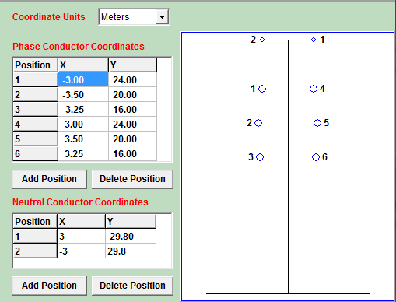
4 | Configuración de la torre o poste
 | Se usa las medidas de la configuracion predominate en todo el circuito
 |  |  | Posición en X |  |  | Posición en Y
 | Coordenadas de conductores de fase |  | 1 |  |  | 1 |  | METROS
 |  |  | 2 |  |  | 2
 |  |  | 3 |  |  | 3
 |  |  | 4 |  |  | 4
 |  |  | 5 |  |  | 5
 |  |  | 6 |  |  | 6

 |  |  |  | FLECHA PROMEDIO | : |  |  | METROS

 | Coordenadas conductores de Neutro |  | Posición en X |  |  | Posición en Y
 |  |  | 1 |  |  | 1 |  | METROS
 |  |  | 2 |  |  | 2

 |  |  |  |  |  |  |  |  |  | Ejemplo Poste circuito sencillo
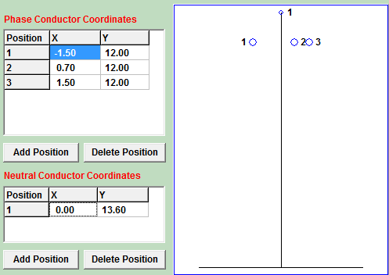
 |  |  | Posición en X |  |  | Posición en Y
 | Coordenadas de conductores de fase |  | 1 |  |  | 1 |  | METROS
 |  |  | 2 |  |  | 2
 |  |  | 3 |  |  | 3

 |  |  |  | FLECHA PROMEDIO | : |  |  | METROS

 | Coordenadas conductores de Neutro |  | Posición en X |  |  | Posición en Y
 |  |  | 1 |  |  | 1 |  | METROS

 |  |  |  | FLECHA PROMEDIO | : |  |  | METROS

Adjunto de plano referencia #:

